List původců
 |  |  | Vnitřní norma UP c. B3-16/1-SR-N01 |  | Začněte vyplněním modrých polí tohoto listu, následně pokračujte na list "Oznámení o vytvoření".

 | Nadřízený a list původců
Nadřízený původců |  |  |  |  | Nechce se Vám manuálně vkládat? Před tím, než začnete psát vlevo, vyhledejte kontakt na portálu UPOL, vyberte myší všechny údaje v řádku kontaktu a následně vložte, tím se automaticky vyplní některé údaje vpravo. Návod vpravo -> | 1: Jděte na https://portal.upol.cz/
Jméno, příjmení, titul |  | Telefon |  | E-mail |  | 2: Vyhledejte kontakt
 |  |  |  |  | Vložení údajů z portálu: | 3: Vyberte kontakt a zmáčknětě "Ctrl+c" | , tel: , e-mail: | , tel: , e-mail: , pracoviště:
 |  |  |  |  |  |  | , tel: , e-mail: | , tel: , e-mail: , pracoviště: | , trvale bytem: , rodné číslo:
Původce 1 |  |  |  |  |  |  | , tel: , e-mail: | , tel: , e-mail: , pracoviště: | , trvale bytem: , rodné číslo:
Jméno, příjmení, titul |  | Telefon |  | E-mail |  |  | , tel: , e-mail: | , tel: , e-mail: , pracoviště: | , trvale bytem: , rodné číslo:
 |  |  |  |  | Vložení údajů z portálu: |  | , tel: , e-mail: | , tel: , e-mail: , pracoviště: | , trvale bytem: , rodné číslo:
Fakulta |  | Pracoviště |  | Rodné číslo |  |  | , tel: , e-mail: | , tel: , e-mail: , pracoviště: | , trvale bytem: , rodné číslo:
 |  |  |  |  |  |  | , tel: , e-mail: | , tel: , e-mail: , pracoviště: | , trvale bytem: , rodné číslo:
Trvale bytem |  |  |  |  |  |  | , tel: , e-mail: | , tel: , e-mail: , pracoviště: | , trvale bytem: , rodné číslo:
 |  |  |  |  |  |  | , tel: , e-mail: | , tel: , e-mail: , pracoviště: | , trvale bytem: , rodné číslo:

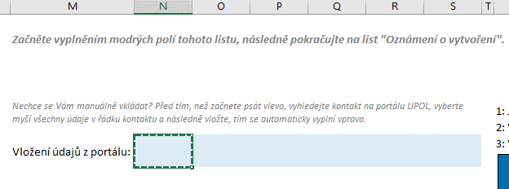
Původce 2
Jméno, příjmení, titul |  | Telefon |  | E-mail |  | 4: Vyberte první pole vedle a stiskněte "Crtl+v"
 |  |  |  |  | Vložení údajů z portálu:
Fakulta |  | Pracoviště |  | Rodné číslo

Trvale bytem

Původce 3
Jméno, příjmení, titul |  | Telefon |  | E-mail
 |  |  |  |  | Vložení údajů z portálu: | 5: Údaje se doplnily do polí zcela vlevo
Fakulta |  | Pracoviště |  | Rodné číslo

Trvale bytem

Původce 4
Jméno, příjmení, titul |  | Telefon |  | E-mail
 |  |  |  |  | Vložení údajů z portálu: | Info: Pokud jste před vložením z portálu přepsali jakékoli pole zcela vlevo, algoritmus přestane pro toto pole fungovat.
Fakulta |  | Pracoviště |  | Rodné číslo

Trvale bytem

Původce 5
Jméno, příjmení, titul |  | Telefon |  | E-mail
 |  |  |  |  | Vložení údajů z portálu:
Fakulta |  | Pracoviště |  | Rodné číslo

Trvale bytem

Původce 6
Jméno, příjmení, titul |  | Telefon |  | E-mail
 |  |  |  |  | Vložení údajů z portálu:
Fakulta |  | Pracoviště |  | Rodné číslo

Trvale bytem

Původce 7
Jméno, příjmení, titul |  | Telefon |  | E-mail
 |  |  |  |  | Vložení údajů z portálu:
Fakulta |  | Pracoviště |  | Rodné číslo

Trvale bytem

Původce 8
Jméno, příjmení, titul |  | Telefon |  | E-mail
 |  |  |  |  | Vložení údajů z portálu:
Fakulta |  | Pracoviště |  | Rodné číslo

Trvale bytem

